Remboursement
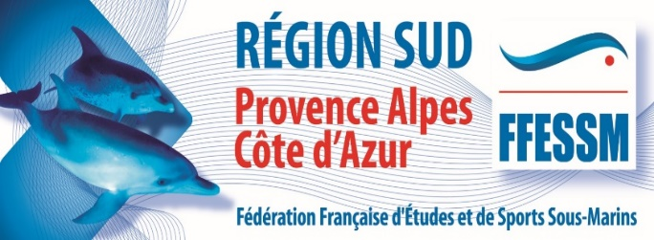
 |  |  | 11. PHOTO VIDEO

Fiche navette pour les contrats de l'année sportive 2023-2024

Fiche Navette accompagnant un contrat, un acompte pour signature ou pour paiement
FFESSM Comité régional SUD
46 BD Fenouil 13016 MARSEILLE
Tel 04 91 09 36 31 comite@ffessm-sud .fr

NOM | (demandeur nom)
PRENOM | (demandeur prénom)
ADRESSE | (adresse demandeur)
 | (adresse demandeur)
N° tél | (tel demandeur)
Email | (email demandeur) |  | BUDGET | fonctionnement / formation / Compétition / autres

Contrat |  | description | Action souhaitée |  | montant ttc | Sous Total
contrat xyz 200Bar |  | tee shirt 200 bar | siganture ou paiement |  | 2,507.00 € | 2,507.00 €
Acompte 10 chanmbres pour MF2 hotel IBIS |  | 10 chambres acompte | siganture ou paiement |  | 250.00 € | 250.00 €

 |  |  |  |  | total engagement | 2,757.00 €

Cadre pour les commentaires du demandeur |  |  |  |  | Le / / 20 24
 |  |  |  |  | Signature du Président de Commission ou du Réferent de Mission

Cadre reservé au Comité régional SUD |  |  |  |  | Visa du President ou Trésorier Comité Sud ( et par ordre l'assistante comptable)

